首页
开发负责 ：林迪南
计算书图片插入算法、工程概况智能识别算法、仪器校准日期识别算法设计：陈思远
应变、挠度图表生成算法校核、优化，应变、挠度计算公式校核：张玮

仪器管理
临界校准日期 | 2019-01-01 | 排序 | 特征字符串 | 特征型号 | 报告名称 | 序号 | 报告资产名称 | 资产名称 | 资产编号 | 规格型号 | 旧系统仪器设备编号 | 校准有效期至 | 出厂编号 | 选择 | 数量 | 序号 | 仪器名称 | 型号规格 | 管理编号 | 校准有效期至 | 旧系统仪器设备编号 | 出厂编号
数据库文件名 | 校准通知.xls | 1 | 皮尺 |  | 皮尺 | 1 | 综合测试仪 | 综合测试仪 | 02FB050519007 | JMZX-3001L |  | 2020-01-15 | 00180323 |  |  | 1 | 水准仪 | DiNi03 | 02FB050218035 | 2019-11-26 |  | 746300
 |  |  |  |  |  | 2 | 综合测试仪 | 综合测试仪 | 02FB050519008 | JMZX-3001L |  | 2020-01-15 | 00180324 |  |  | 2 | 水准仪 | DiNi 0.3mm per km | 02FB050217025 | 2019-04-24 |  | 744390
 |  | 2 | 钢卷尺 | (0～5)m | 钢卷尺 | 3 | 综合测试仪 | 智能综合测试仪 | 02FB050519009 | JMZX-3006L |  | 2020-01-15 | 00180344 |  |  | 3 | 无线遥测振动(索力)测试分析系统 | TST5927 | 02FB050112009 | 2019-09-17 | (B)05-143 | 1204074
 |  |  |  |  |  |  |  |  |  |  |  |  |  |  |  | 4 | 无线遥测振动(索力)测试分析系统 | TST5927 | 02FB050112008 | 2019-09-17 | (B)05-142 | 1204075
 | 尺寸和挠度 | 3 | 钢卷尺 | (0～30)m | 钢卷尺 |  |  |  |  |  |  |  |  |  |  | 5 | 无线遥测振动(索力)测试分析系统 | TST5927 | 02FB050112006 | 2019-09-17 | (B)05-146 | 1204077
 |  |  |  |  |  |  |  |  |  |  |  |  |  |  |  | 6 | 无线遥测振动(索力)测试分析系统 | TST5927 | 02FB050112010 | 2019-09-17 | (B)05-145 | 1204078
 |  | 4 | 水准仪 |  | 水准仪 |  |  |  |  |  |  |  |  |  |  | 7 | 无线遥测振动(索力)测试分析系统 | TST5927 | 02FB050112007 | 2019-09-17 | (B)05-147 | 1204076
 |  |  |  |  |  |  |  |  |  |  |  |  |  |  |  | 8 | 无线遥测振动(索力)测试分析系统 | TST5927 | 02FB050112018 | 2019-09-17 | (B)05-141 | 1204079
 |  | 5 | 百分表 | (0～10)mm | 百分表 |  |  |  |  |  |  |  |  |  |  | 9 | 无线遥测振动(索力)测试分析系统 | TST5927 | 02FB050112005 | 2019-09-17 | (B)05-144 | 1204073
 |  |  |  |  |  |  |  |  |  |  |  |  |  |  |  | 10 | 无线遥测振动(索力)测试分析系统 | TST5927 | 02FB050112004 | 2019-09-17 | (B)05-148 | 1204072
 |  | 6 | 百分表 | (0～30)mm | 百分表 |  |  |  |  |  |  |  |  |  |  | 11 | 全站仪 | NTS-362RL | 02FB050211002 | 2019-07-11 | (B)02-215 | S69890
 |  |  |  |  |  |  |  |  |  |  |  |  |  |  |  | 12 | 全站仪 | R1+ | 02FB050218034 | 2019-11-27 |  | 1H30397
 | 应变 | 7 | 振弦式读数仪 |  | 振弦式读数仪 |  |  |  |  |  |  |  |  |  |  | 13 | 全站仪 | TS60 | 02FB050217003 | 2019-05-22 |  | 883847
 |  |  |  |  |  |  |  |  |  |  |  |  |  |  |  | 14 | 全站仪 | TS30 | 02FB050214004 | 2019-09-11 | (B)02-297 | 363993
 |  | 8 | 无线遥测静态应变测试分析系统 | TST3821E | 无线遥测静态应变测试分析系统

 | 动测和索力 | 9 | 桥梁实验模态无线测试分析系统 | TST5926E | 桥梁实验模态无线测试分析系统

 |  | 10 | 无线遥测振动(索力)测试分析系统 | TST5927 | 无线遥测振动(索力)测试分析系统

 |  | 11 | 无线遥测动态应变测试分析系统 | TST5925EV | 无线遥测动态应变测试分析系统

 |  | 12 | 动态信号 |  | 动态信号采集及分析系统

 |  | 13 | 动态信号测试分析系统 | DH5920 | 动态信号测试分析系统

 | 砼强度 | 14 | 回弹仪 |  | 回弹仪

 |  | 15 | 钢筋扫描 |  | 钢筋扫描仪

1、若特征字符串相同则必须填特征型号以进行区分；
2、可手动修改排序以修改搜索列表中各个仪器出现的顺序；
3、搜索结果的仪器校准有效期至均晚于临界校准日期；
 |  | 16 | 裂缝宽度 |  | 裂缝宽度监测仪

 |  | 17 | 钢筋锈蚀仪 |  | 钢筋锈蚀仪
 | 状态参数
 |  | 18 | 贯入式砂浆强度 |  | 贯入式砂浆强度检测仪

 |  | 19 | 混凝土电阻率仪 |  | 混凝土电阻率仪

 | 监测 | 20 | 全站仪 |  | 全站仪

 |  | 21 | 应变 |  | 应变计

 |  | 22 | 表面式应变计 |  | 表面式应变计

 | 自定义仪器 | 23 | 综合测试仪 |  | 综合测试仪

 |  | 24 | 埋入 |  | 自定义仪器4

 |  | 25 | 自定义仪器5 |  | 自定义仪器5

挠度
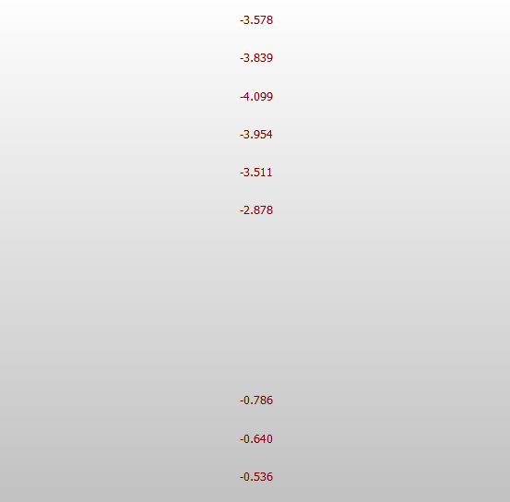
挠度组数 | 2
组1测点数 | 3 | 组2测点数 | 6 | 组3测点数 |  | 组4测点数 | 组5测点数 | 组6测点数 | 组7测点数 |  | 组8测点数 |  | 组9测点数 |  | 组10测点数 |  |  |  |  | 理论挠度截图区
报告工况 | 1 | 报告工况 | 2 | 报告工况 |  | 报告工况 | 报告工况 | 报告工况 | 报告工况 |  | 报告工况 |  | 报告工况 |  | 报告工况 |  |  |  | 若图片数量少于组数，则图片不会黏贴到Word计算书中
组名称 | A-A |  | A-A
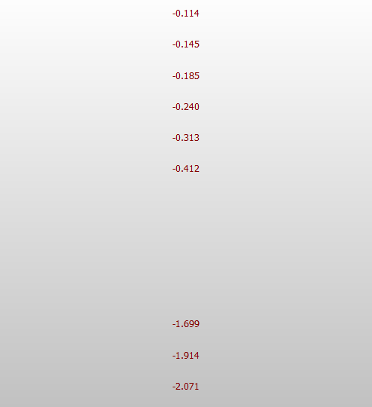
最大弹性位移 | 0.8 |  | 2.39
提示：若作图结果不正确，请尝试再点击一次“自动作图”（WPS bug）
最小校验系数 | 0.39 |  | 0.53
最大校验系数 | 0.46 |  | 0.58
最小相对残余变形 | 0.00% |  | 0.00%
最大相对残余变形 | 0.00% |  | 4.41%
 |  |  |  |  |  |  |  |  |  | 报告数据
组 | 测点 | 初读 | 满载 读数 | 卸载 读数 | 理论 |  |  |  |  | 组 | 测点 | 实测值(mm) |  |  | 满载理论值(mm) | 校验系数 | 相对残余变形 | 增量
 |  |  |  |  |  |  |  |  |  |  |  | 总变形 | 弹性变形 | 残余变形
一 | A-1 | 95.64 | 96.44 | 95.62 | 2.07 |  |  |  |  |  |  | 0.80 | 0.80 | 0.00 | 2.07 | 0.39 | 0.00% | -0.82
一 | A-2 | 86.44 | 87.22 | 86.39 | 1.91 |  |  |  |  |  |  | 0.78 | 0.78 | 0.00 | 1.91 | 0.41 | 0.00% | -0.83
一 | A-3 | 63.98 | 64.76 | 63.98 | 1.70 |  |  |  |  |  |  | 0.78 | 0.78 | 0.00 | 1.70 | 0.46 | 0.00% | -0.78
二 | A-8 | -53.59 | -51.99 | -53.53 | 2.88 |  |  |  |  |  |  | 1.60 | 1.54 | 0.06 | 2.88 | 0.53 | 3.75% | -1.54
二 | A-9 | -70.53 | -68.49 | -70.44 | 3.51 |  |  |  |  |  |  | 2.04 | 1.95 | 0.09 | 3.51 | 0.56 | 4.41% | -1.95
二 | A-10 | -88.98 | -86.69 | -88.94 | 3.95 |  |  |  |  |  |  | 2.29 | 2.25 | 0.04 | 3.95 | 0.57 | 1.75% | -2.25
二 | A-11 | -110.77 | -108.34 | -110.73 | 4.10 |  |  |  |  |  |  | 2.43 | 2.39 | 0.04 | 4.10 | 0.58 | 1.65% | -2.39
二 | A-12 | -133.36 | -131.09 | -133.33 | 3.84 |  |  |  |  |  |  | 2.27 | 2.24 | 0.03 | 3.84 | 0.58 | 1.32% | -2.24
二 | A-13 | -160.54 | -158.63 | -160.54 | 3.58 |  |  |  |  |  |  | 1.91 | 1.91 | 0.00 | 3.58 | 0.53 | 0.00% | -1.91
 |  |  |  |  |  |  |  |  |  |  |  | 1.91 | 1.91 | 0.00 | 3.58 | 0.53 | 0.00% | -1.91

操作步骤：
1、点击“清空数据数据”；
2、填写挠度组数，各组测点数以及对应报告工况，点击“生成输入行”；
3、请填写绿色列内容（工况除外）；
4、点击“自动计算”；
5、点击“自动作图”。
使用说明：
1、输入组数、各组测点数（不超过10组）；
2、报告工况指报告中对应的工况号 （如连续梁桥工况1分别测试A（第1组）、B（第2组）截面，工况2测试C（第3组）截面，则第1、2组报告工况分别填1，第3组报告工况填2）；
3、测点编号以字母开头；
4、位移单位为mm；
5、挠度理论值程序取2位小数运算（四舍五入）；

应变
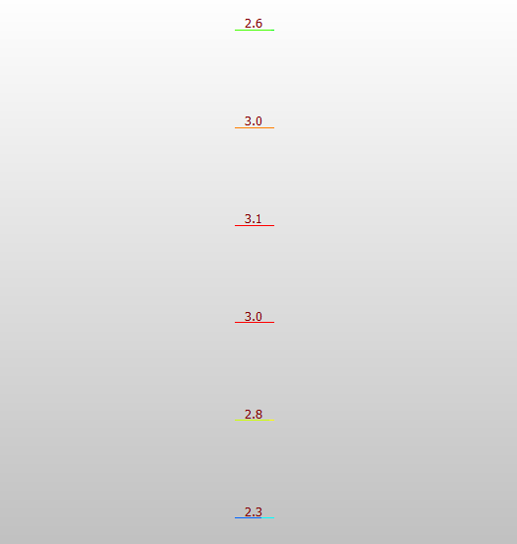
应变组数 | 2
组1测点数 | 4 | 组2测点数 | 6 | 组3测点数 |  | 组4测点数 |  | 组5测点数 |  | 组6测点数 | 组7测点数 |  | 组8测点数 |  | 组9测点数 |  | 组10测点数
报告工况 | 1 | 报告工况 | 2 | 报告工况 |  | 报告工况 |  | 报告工况 |  | 报告工况 | 报告工况 |  | 报告工况 |  | 报告工况 |  | 报告工况 |  |  |  |  |  |  |  |  |  | 理论应变截图区
组名 | A-A |  | A-A |  |  |  |  |  |  |  |  |  |  |  |  |  |  |  |  |  |  |  |  |  |  | 若图片数量少于组数，则图片不会黏贴到word计算书中
最大弹性应变 | 15 |  | 45
最小校验系数 | 0.24 |  | 0.36
提示：若作图结果不正确，请尝试再点击一次“自动作图”（WPS bug）
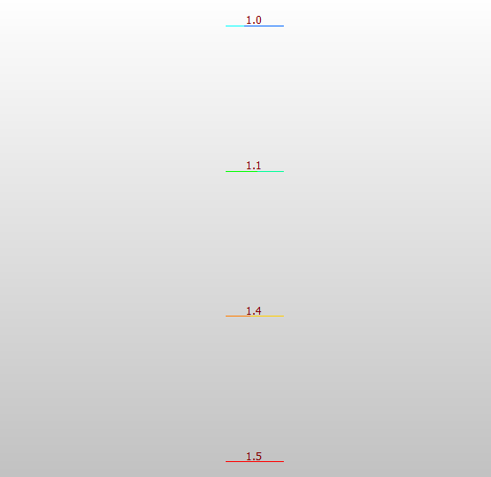
最大校验系数 | 47.00% |  | 50.00%
最小相对残余应变 | 0.00% |  | 0.00%
最大相对残余应变 | 0.00% |  | 3.33% |  |  |  |  |  |  |  |  |  |  |  | 基康应变计算公式（温度是否需要修正应视具体情况而定）
 |  |  |  |  |  |  |  |  |  |  |  |  |  |  | 其中G=3.7，C=1.020019
试验数据 |  |  |  |  |  |  |  | 理论数据 |  |  |  | 应变计算 |  |  |  |  |  | 报告数据

组 | 测点 | 初始读数 |  | 满载 |  | 卸载 |  | 满载理论值(Mpa) | 满载理论值(με) | 仪器类型 |  | 满载 |  |  | 卸载 |  |  | 工况 | 测点 | 实测值(με) |  |  | 满载理论值(με) | 校验系数 | 相对残余应变
 |  | 模数R | 温度 | 模数R | 温度T | 模数R | 温度T |  |  |  |  | 模数计算 | 温度计算 | 应变 | 模数计算 | 温度计算 | 残余应变 |  |  | 总应变 | 弹性应变 | 残余应变
一 | A-1 | 669.1 | 13.9 | 673.1 | 13.9 | 669.2 | 13.9 | 1.5 | 43 |  |  | 4.0 | 0.0 | 15.10 | 0.1 | 0.0 | 0.38 | 一 | A-1 | 15 | 15 | 0 | 43 | 0.35 | 0.00%
一 | A-2 | 678.8 | 14 | 682.8 | 14.05 | 678.85 | 13.7 | 1.4 | 41 |  |  | 4.0 | 0.1 | 15.19 | 0.1 | -0.3 | 0.00 | 一 | A-2 | 15 | 15 | 0 | 41 | 0.37 | 0.00%
一 | A-3 | 688.5 | 14.1 | 692.5 | 14.2 | 688.5 | 14 | 1.1 | 32 |  |  | 4.0 | 0.1 | 15.28 | 0.0 | -0.1 | 0.00 | 一 | A-3 | 15 | 15 | 0 | 32 | 0.47 | 0.00%
一 | A-4 | 603 | 13.9 | 604.8 | 13.9 | 603 | 13.9 | 1 | 29 |  |  | 1.8 | 0.0 | 6.79 | 0.0 | 0.0 | 0.00 | 一 | A-4 | 7 | 7 | 0 | 29 | 0.24 | 0.00%
二 | A-8 | 619.7 | 14 | 628.4 | 14 | 619.9 | 14 | 2.3 | 67 |  |  | 8.7 | 0.0 | 32.83 | 0.2 | 0.0 | 0.75 | 二 | A-8 | 33 | 32 | 1 | 67 | 0.48 | 3.03%
二 | A-9 | 607.6 | 14.3 | 615.5 | 14.2 | 607.9 | 14.3 | 2.8 | 81 |  |  | 7.9 | -0.1 | 29.64 | 0.3 | 0.0 | 1.13 | 二 | A-9 | 30 | 29 | 1 | 81 | 0.36 | 3.33%
二 | A-10 | 645.1 | 14.3 | 654.4 | 14.2 | 645.1 | 14.3 | 3 | 87 |  |  | 9.3 | -0.1 | 34.92 | 0.0 | 0.0 | 0.00 | 二 | A-10 | 35 | 35 | 0 | 87 | 0.40 | 0.00%
二 | A-11 | 565.1 | 14.3 | 577 | 14.2 | 565.1 | 14.3 | 3.1 | 90 |  |  | 11.9 | -0.1 | 44.73 | 0.0 | 0.0 | 0.00 | 二 | A-11 | 45 | 45 | 0 | 90 | 0.50 | 0.00%
使用说明：
1、输入组数、各组测点数（不超过10组）；
2、报告工况指报告中对应的工况号 ；
3、测点编号以字母开头；
4、满载理论值填写整数。
二 | A-12 | 720.5 | 14.3 | 731.3 | 14.2 | 720.5 | 14.3 | 3 | 87 |  |  | 10.8 | -0.1 | 40.58 | 0.0 | 0.0 | 0.00 | 二 | A-12 | 41 | 41 | 0 | 87 | 0.47 | 0.00%
二 | A-13 | 804.7 | 14.3 | 813.9 | 14.2 | 804.6 | 14.3 | 2.6 | 75 |  |  | 9.2 | -0.1 | 34.54 | -0.1 | 0.0 | 0.00 | 二 | A-13 | 35 | 35 | 0 | 75 | 0.47 | 0.00%

操作步骤：
1、点击“清空数据数据”；
2、填写应变组数，各个组测点数以及对应报告工况，点击“生成输入行”；
3、请填写绿色列内容（工况除外）；
4、点击“自动计算”；
5、点击“自动作图”。

栏杆推力
测点数 | 3
加载级数 | 5

操作步骤：
1、点击“清空数据数据”；
2、填写测点数，加载级数，点击“生成输入行”；
3、请填写“总变形”；
4、点击“自动计算”；
5、在“生成Word报告”标签中，可导出结果。
测点 | 分级 | 实测值(mm) |  | 残余变形(mm) | 相对残余变形
 |  | 总变形 | 弹性变形
1# | 1级 | 0.18 | / | 0.01 | 1.27%
1# | 2级 | 0.3 | /
1# | 3级 | 0.45 | /
1# | 4级 | 0.62 | /
1# | 5级 | 0.79 | 0.78
1# | 退载 | 0.01 | /
2# | 1级 | 0.13 | / | 0.03 | 4.11%
2# | 2级 | 0.28 | /
2# | 3级 | 0.41 | /
2# | 4级 | 0.57 | /
2# | 5级 | 0.73 | 0.7
2# | 退载 | 0.03 | /
3# | 1级 | 0.15 | / | 0.04 | 4.82%
3# | 2级 | 0.32 | /
3# | 3级 | 0.48 | /
3# | 4级 | 0.64 | /
3# | 5级 | 0.83 | 0.79
3# | 退载 | 0.04 | /

生成Word报告
请先计算位移和应变，再导出Word报告
注：“导出实测值与理论计算值关系曲线”功能使用需要先做出挠度和应变的关系曲线

使用说明：
1、需要先计算挠度和应变，才能使用导出功能；
（计算应变、挠度后，若时间过太久，内存中的数据会被系统回收，此时需重新计算才能使用导出功能）
2、生成报告的数据是基于所输入的原始测量数据计算得到的结果，修改excel中的计算结果不影响导出报告的数据；
3、若导出失败，请尝试在任务管理器中关闭所有word进程，再重新进行导出（打开任务管理器方法：Ctrl+alt+del）；
4、“导出Word报告”生成的报告为“自动生成的报告.docx”，“桥梁静动载试验报告模板.docx”不要修改；
5、“导出Word计算书”生成的计算书为“自动生成的计算书.docx”，“桥梁静动载试验计算书模板.docx”不要修改；
6、若对自动生成的排版不满意，可将需要部分拷贝到自己的模板中。

原始记录
数据库文件名 | 校准通知.xls

使用说明：
1、将写完的报告复制到”报告”文件夹下；
2、根据需要点击左边的按钮，等待结果的生成；
3、生成结果在“自动生成的原始记录”文件夹下；

注意事项：
1、生成记录后请打开文档检查生成结果是否正确；
2、自动生成的现场检测基本信息不包括校准有效期，请自行填写；
3、请自行校核现场仪器是否存在使用时间、空间上的冲突；

水准测量转换
测点 | 后视点 | 前示读数（m) | 后示读数（m) | 高程（m) | 换算百分表读数（mm） | 输入示例： | 测点 | 后视点 | 前示读数 | 后示读数 | 高程（m) | 换算百分表读数（mm）
JD | / | 0 | 1.28664 | 0 | 0 |  | JD | / | 0 | 1.71951 | 0
A-4 | JD | 1.23465 | 1.28664 | 0.05199 | -51.99 |  | 1# | JD | 1.34327 | 1.71951
A-5 | JD | 1.21815 | 1.28664 | 0.06849 | -68.49 |  | 2# | JD | 1.36554 | 1.71951
A-6 | JD | 1.19995 | 1.28664 | 0.08669 | -86.69 |  | 3# | JD | 1.38873 | 1.71951
A-7 | JD | 1.1783 | 1.28664 | 0.10834 | -108.34 |  | 4# | JD | 1.74934 | 1.71951
A-8 | JD | 1.15555 | 1.28664 | 0.13109 | -131.09 |  | 5# | JD | 1.72875 | 1.71951
A-9 | JD | 1.12801 | 1.28664 | 0.15863 | -158.63 |  | 6# | JD | 1.6987 | 1.71951
 |  |  |  |  |  |  | 7# | JD | 1.67526 | 1.71951
 |  |  |  |  |  |  | 8# | JD | 1.66155 | 1.71951
 |  |  |  |  |  |  | 9# | JD | 1.64923 | 1.71951
 |  |  |  |  |  |  | 10# | 8# | 1.66053 | 1.72431
 |  |  |  |  |  |  | 11# | 8# | 1.66256 | 1.72352
 |  |  |  |  |  |  | ZD1 | 9# | 1.64823 | 1.71828
 |  |  |  |  |  |  | 12# | ZD1 | 1.65823 | 1.71639

 |  |  |  |  |  | 1初读 | JD | / | 0 | 1.52475 | 0 | 0
 |  |  |  |  |  |  | A-1 | JD | 1.62039 | 1.52475 | -0.09564 | 95.64
 |  |  |  |  |  |  | A-2 | JD | 1.61119 | 1.52475 | -0.08644 | 86.44
使用说明：
1、本标签可实现水准测量数据自动转换功能；
2、参考输入示例填写水准测量数据；
3、基点高程可填写0；
4、点击“自动计算”进行计算；
5、换算百分表读数是高程的相反数（高程读数换算后才能用百分表的计算公式计算挠度的有关结果）；
6、“重填水准测量数据”可以快速清空已填写数据。
 |  |  |  |  |  |  | A-3 | JD | 1.58873 | 1.52475 | -0.06398 | 63.98
 |  |  |  |  |  |  | A-4 | JD | 1.47234 | 1.52475 | 0.05241 | -52.41
 |  |  |  |  |  |  | A-5 | JD | 1.45553 | 1.52475 | 0.06922 | -69.22
 |  |  |  |  |  |  | A-6 | JD | 1.43695 | 1.52475 | 0.0878 | -87.8
 |  |  |  |  |  |  | A-7 | JD | 1.4153 | 1.52475 | 0.10945 | -109.45
 |  |  |  |  |  |  | A-8 | JD | 1.39268 | 1.52475 | 0.13207 | -132.07
 |  |  |  |  |  |  | A-9 | JD | 1.36552 | 1.52475 | 0.15923 | -159.23

 |  |  |  |  |  | 1满载 | JD | / | 0 | 1.52444 | 0 | 0
 |  |  |  |  |  |  | A-1 | JD | 1.62088 | 1.52444 | -0.09644 | 96.44
 |  |  |  |  |  |  | A-2 | JD | 1.61166 | 1.52444 | -0.08722 | 87.22
 |  |  |  |  |  |  | A-3 | JD | 1.5892 | 1.52444 | -0.06476 | 64.76
 |  |  |  |  |  |  | A-4 | JD | 1.47225 | 1.52444 | 0.05219 | -52.19
 |  |  |  |  |  |  | A-5 | JD | 1.45532 | 1.52444 | 0.06912 | -69.12
 |  |  |  |  |  |  | A-6 | JD | 1.43683 | 1.52444 | 0.08761 | -87.61
 |  |  |  |  |  |  | A-7 | JD | 1.415 | 1.52444 | 0.10944 | -109.44
 |  |  |  |  |  |  | A-8 | JD | 1.39232 | 1.52444 | 0.13212 | -132.12
 |  |  |  |  |  |  | A-9 | JD | 1.3653 | 1.52444 | 0.15914 | -159.14

 |  |  |  |  |  | 1退载 | JD | / | 0 | 1.52481 | 0 | 0
 |  |  |  |  |  |  | A-1 | JD | 1.62043 | 1.52481 | -0.09562 | 95.62
 |  |  |  |  |  |  | A-2 | JD | 1.6112 | 1.52481 | -0.08639 | 86.39
 |  |  |  |  |  |  | A-3 | JD | 1.58879 | 1.52481 | -0.06398 | 63.98
 |  |  |  |  |  |  | A-4 | JD | 1.47228 | 1.52481 | 0.05253 | -52.53
 |  |  |  |  |  |  | A-5 | JD | 1.45542 | 1.52481 | 0.06939 | -69.39
 |  |  |  |  |  |  | A-6 | JD | 1.43699 | 1.52481 | 0.08782 | -87.82
 |  |  |  |  |  |  | A-7 | JD | 1.41527 | 1.52481 | 0.10954 | -109.54
 |  |  |  |  |  |  | A-8 | JD | 1.39261 | 1.52481 | 0.1322 | -132.2
 |  |  |  |  |  |  | A-9 | JD | 1.36548 | 1.52481 | 0.15933 | -159.33

 |  |  |  |  |  | 2初读 | JD | / | 0 | 1.28708 | 0 | 0
 |  |  |  |  |  |  | A-4 | JD | 1.23349 | 1.28708 | 0.05359 | -53.59
 |  |  |  |  |  |  | A-5 | JD | 1.21655 | 1.28708 | 0.07053 | -70.53
 |  |  |  |  |  |  | A-6 | JD | 1.1981 | 1.28708 | 0.08898 | -88.98
 |  |  |  |  |  |  | A-7 | JD | 1.17631 | 1.28708 | 0.11077 | -110.77
 |  |  |  |  |  |  | A-8 | JD | 1.15372 | 1.28708 | 0.13336 | -133.36
 |  |  |  |  |  |  | A-9 | JD | 1.12654 | 1.28708 | 0.16054 | -160.54

 |  |  |  |  |  | 2满载 | JD | / | 0 | 1.28664 | 0 | 0
 |  |  |  |  |  |  | A-4 | JD | 1.23465 | 1.28664 | 0.05199 | -51.99
 |  |  |  |  |  |  | A-5 | JD | 1.21815 | 1.28664 | 0.06849 | -68.49
 |  |  |  |  |  |  | A-6 | JD | 1.19995 | 1.28664 | 0.08669 | -86.69
 |  |  |  |  |  |  | A-7 | JD | 1.1783 | 1.28664 | 0.10834 | -108.34
 |  |  |  |  |  |  | A-8 | JD | 1.15555 | 1.28664 | 0.13109 | -131.09
 |  |  |  |  |  |  | A-9 | JD | 1.12801 | 1.28664 | 0.15863 | -158.63

 |  |  |  |  |  | 2退载 | JD | / | 0 | 1.28693 | 0 | 0
 |  |  |  |  |  |  | A-4 | JD | 1.2334 | 1.28693 | 0.05353 | -53.53
 |  |  |  |  |  |  | A-5 | JD | 1.21649 | 1.28693 | 0.07044 | -70.44
 |  |  |  |  |  |  | A-6 | JD | 1.19799 | 1.28693 | 0.08894 | -88.94
 |  |  |  |  |  |  | A-7 | JD | 1.1762 | 1.28693 | 0.11073 | -110.73
 |  |  |  |  |  |  | A-8 | JD | 1.1536 | 1.28693 | 0.13333 | -133.33
 |  |  |  |  |  |  | A-9 | JD | 1.12639 | 1.28693 | 0.16054 | -160.54

草稿
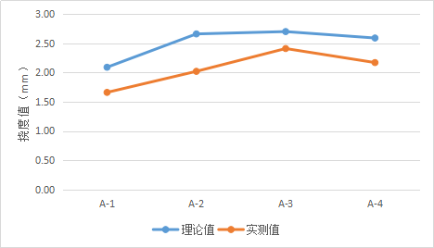
 | 弹性变形 | 理论 |  | 弹性变形 | 理论
Z5 | 0.97 | 2.342 | Z5 | 0.97 | 2.342
Z6 | 1.28 | 3.079 | Z6 | 1.28 | 3.079
Z7 | 1.64 | 4.008 | Z7 | 1.64 | 4.008
Z8 | 2.03 | 5.16 | Z8 | 5 | 5.16
 | 实测值 | 理论值
A-1 |  | 2.07
A-2 |  | 1.91
A-3 |  | 1.70
Z9 | 2.5 | 5.953 | Z9 | 2.5 | 5.953
Z10 | 2.8 | 6.742 | Z10 | 2.8 | 6.742
Z11 | 3.28 | 7.048 | Z11 | 3.28 | 7.048
Z12 | 3.1 | 7.268 | Z12 | 3.1 | 7.268
Z13 | 2.77 | 6.793 | Z13 | 2.77 | 6.793
Z14 | 2.8 | 6.702 | Z14 | 2.8 | 6.702

